상품제안서
excase 친환경 방수 파우치 국산정품 | 상품코드: S27379

 |  |  |  |  |  |  | 02-713-8555 | www.synergygift.co.kr
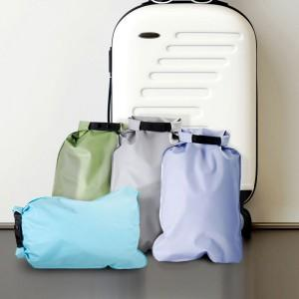 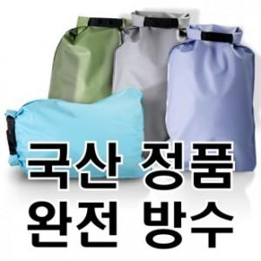

【상세/제작정보】

【인쇄/포장옵션】 | 실크, 풀칼라 / OPP(비닐)

【공급단가】 | 수량 | 200~ | 500~ | 1,000~ | 3,000~ | 5,000~
*VAT별도 | 단가 | 2,670원 | 2,550원 | 2,470원 | 2,430원 | 2,400원

【상품 URL】 | https://www.synergygift.co.kr:443/src/goods_detail.php?gdno=27379

